Datos personales
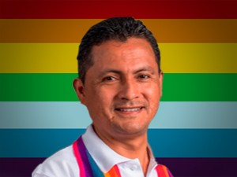

Nombres: | Darwin Stalin
Apellidos: | Pereira Chamba
Facebook: | https://www.facebook.com/DarwinPereiraCh/
Twitter: | @DarwitoPereira
Descripción:

